Пример 1
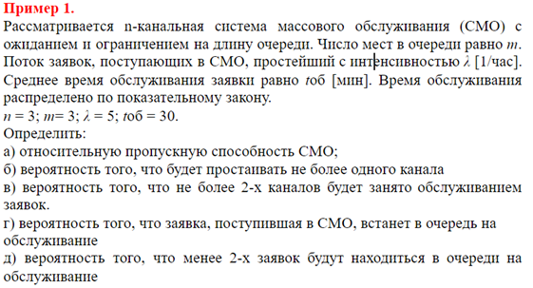

УСЛОВИЕ

n | 3
m | 3
λ | 5 | в час
tоб = Мю | 30 | мин | 0.5 | часа
μ | 2 | в час
ρ | 2.5

Многоканальная система массового обслуживания с ограниченной очередью

РЕШЕНИЕ
а) Относительная пропускная спсобность - вероятность того, что завявка будет обслужена
p0 | 0.067959 | Следовательно, 6,79% в течение часа канал будет не занят
pоткл | 0.102417 | Значит, 10,24% из числа поступивших заявок не принимаются к обслуживанию.
Q | 0.897583 | Следовательно, 89,75% из числа поступивших заявок будут обслужены.

б) Вероятность того, что будет простаивать не более 1 канала
Значит должны быть заняты 2 или 3 канала
p2 | 0.212371
p3 | 0.176976
p2+p3 | 0.389347 | Значит, с веротностью 38,93% будет простаивать не более 1 канала

в) Вероятность того, что не более 2 каналов будет занято обслуживанием
Значит должны быть заняты 1 или 2 канала
p1 | 0.169897
р1+р2 | 0.382268 | Значит, с вероятностью 38,22% не более 2 каналов будеь занято обслуживанием

г) Вероятность того, что заявка, поступившая в СМО, встанет в очередь
Значит ищем вероятность образования очереди
pоч | 0.447356 | Значит, с веротностью 44,73% будеут заняты все 3 канала и заявка попадёт в очередь

д) Вероятность того, что менее 2 заявок будут находиться в очереди
Значит в очереди находятся 0 (заняты все три канала) или занято 1 место в очереди
p(3+1) | 0.14748
р3+р(3+1) | 0.324456 | Значит, с веротностью 32,44% менее 2 заявок будут находиться в очереди

Пример 2
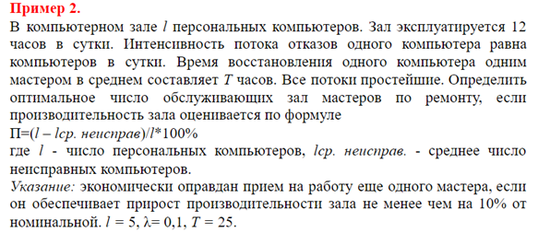
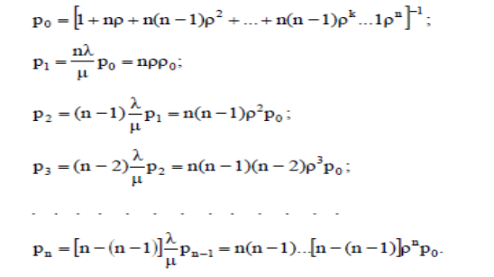
 |  |  |  |  |  |  | Формулы для расчётов одноканальной системы (вариант 1)

УСЛОВИЕ

l=m | 5 | количество персональных компьютеров
λ | 0.1 | интенсивность потока отказов в сутки |  |  | 0.0083333 | интенсивность потока отказов в час
T | 25 | часов восставновление 1 компьютера
μ | 0.04
ρ | 0.2083333 | это загрузка канала
 |  |  |  |  |  |  |  | Формулы для расчётов многоканльой системы (варианты 2-5)

n - канальная СМО замкнутого типа с m источниками заявок

РЕШЕНИЕ
Замкнутая система
Сначала анализируем одноканальную
Потом многоканальные

 | вариант 1 |  | 1 мастер | вариант 2 |  | 2 мастера | вариант 3 |  | 3 мастера | вариант 4 |  | 4 мастера | вариант 5 |  | 5 мастеров
 |  |  |  | R= | 2 |  | R= | 3 |  | R= | 4 |  | R= | 5
 | k | pk |  | k | pk |  | k | pk |  | k | pk |  | k | pk
 | 0 | ? | 0.2684 | 0 | ? | 0.3784 | 0 | ? | 0.3877 | 0 | ? | 0.3685 | 0 | ? | 0.3673
 | 1 | 1.0417 | 0.2796 | 1 | 1.0417 | 0.3942 | 1 | 1.0417 | 0.4038 | 1 | 1.0417 | 0.3839 | 1 | 1.0417 | 0.3826
 | 2 | 0.8681 | 0.233 | 2 | 0.434 | 0.1642 | 2 | 0.434 | 0.1683 | 2 | 0.434 | 0.1599 | 2 | 0.434 | 0.1594
 | 3 | 0.5425 | 0.1456 | 3 | 0.1356 | 0.0513 | 3 | 0.0904 | 0.0351 | 3 | 0.1808 | 0.0666 | 3 | 0.1808 | 0.0664
 | 4 | 0.2261 | 0.0607 | 4 | 0.0283 | 0.0107 | 4 | 0.0126 | 0.0049 | 4 | 0.0565 | 0.0208 | 4 | 0.0565 | 0.0208
 | 5 | 0.0471 | 0.0126 | 5 | 0.0029 | 0.0011 | 5 | 0.0009 | 0.0003 | 5 | 0.0005 | 0.0002 | 5 | 0.0094 | 0.0035
 | sum | 3.7254 | 1 | sum | 2.6425 | 1 | sum | 2.5795 | 1 | sum | 2.7135 | 1 | sum | 2.7225 | 1
 | Iср.неисправ |  | 1.4884 | Iср.неисправ |  | 0.925 | Iср.неисправ |  | 0.8667 | Iср.неисправ |  | 0.9879 | Iср.неисправ |  | 1.0011

 | П |  | 70.23% | П |  | 81.50% | П |  | 82.67% | П |  | 80.24% | П |  | 79.98%

 | ВЫВОД: Наиболее эффективно иметь 3 мастеров в зале, так как при таком раскладе, зал будет обладать наибольшей производительностью.

Пример 3

n | 3
m | 8
лямбда | 2 | в час
tоб | 20 | мин

а) среднее число заявок в очереди

